Foglio1
UGG STOCKLIST AVAILABLE FW21
PHOTO | ARTICLE | COLOR CODE | GROUP | GENDER | DESCRIPTION | A | 34 | 34½ | 35 | 35½ | 36 | 36½ | 37 | 37½ | 38 | 38½ | 39 | 39½ | 40 | 40½ | PCS | COST | TTL AMOUNT | RETAIL
 | UGSBLBMBLGY1016554W | GREY | BOOTS | WOMAN | MINI BAILEY BUTTON | A |  |  |  |  | 1 |  | 3 |  | 4 |  | 3 |  | 1 |  | 12 | 134.00 € | 1,608.00 € | 239.00 €
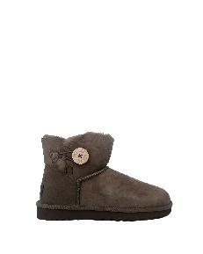 | UGSBLBMHCK1016422W | HICKORY | BOOTS | WOMAN | MINI BAILEY BUTTON | A |  |  |  |  | 1 |  | 3 |  | 4 |  | 3 |  | 1 |  | 12 | 107.00 € | 1,284.00 € | 200.00 €
 | UGSCLMCBLK1123668W | BLACK | BOOTS | WOMAN | MINI CLASSIC CHAINS | A |  |  |  |  | 1 |  | 3 |  | 4 |  | 3 |  | 1 |  | 12 | 110.00 € | 1,320.00 € | 184.00 €
 | UGSCLUMCCHE1123630W | COW PRINT CHESTNUT | BOOTS | WOMAN | CLASSIC ULTRA MINI | A |  |  |  |  | 1 |  | 3 |  | 4 |  | 3 |  | 1 |  | 12 | 113.00 € | 1,356.00 € | 190.00 €
 |  |  |  |  |  |  |  |  |  |  |  |  |  |  |  |  |  |  |  |  | 48 |  | 5,568.00 €

